표지
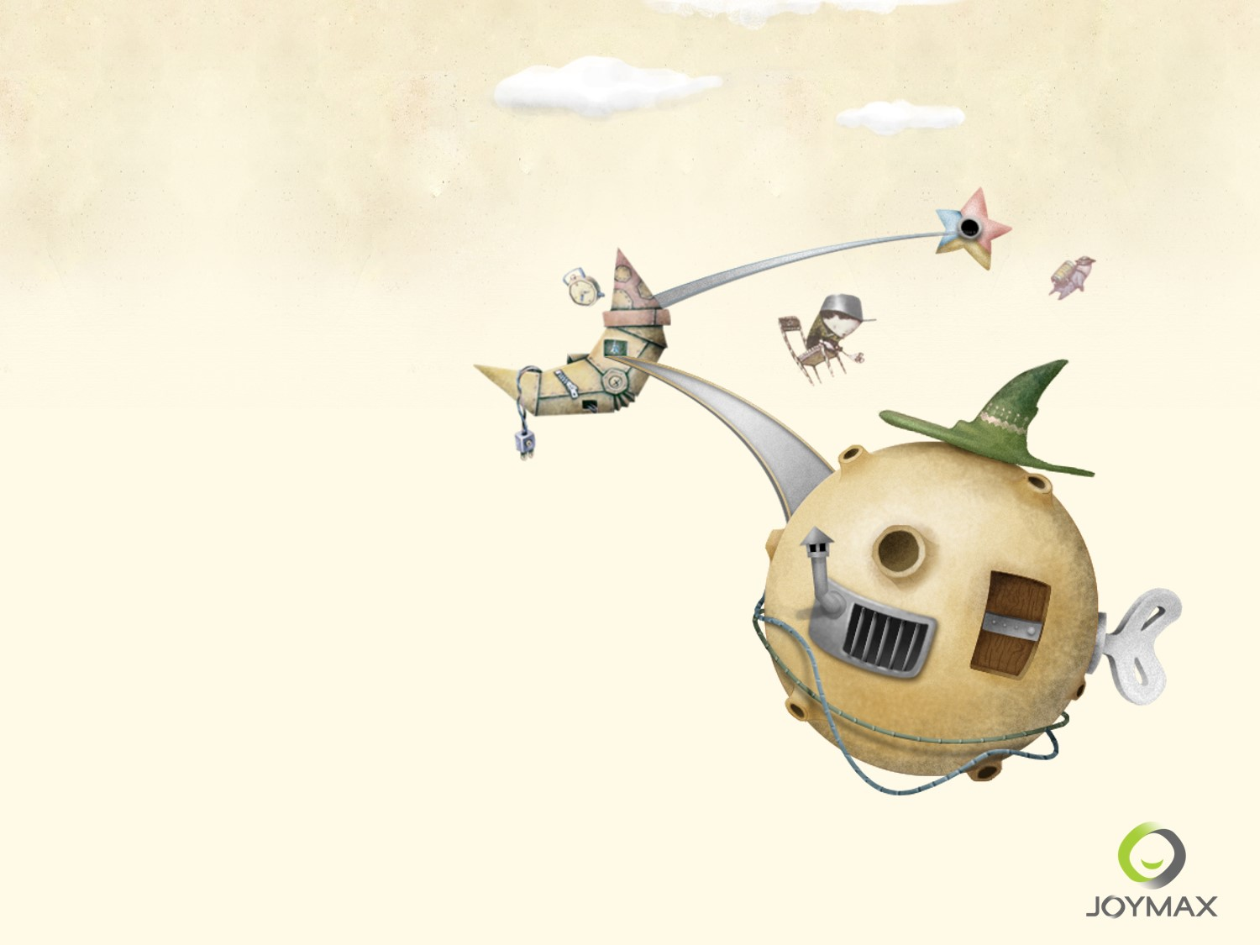

2015년 2분기 실적
주식회사 조이맥스
INVESTOR RELATIONS 2015

